PERFORMANCE
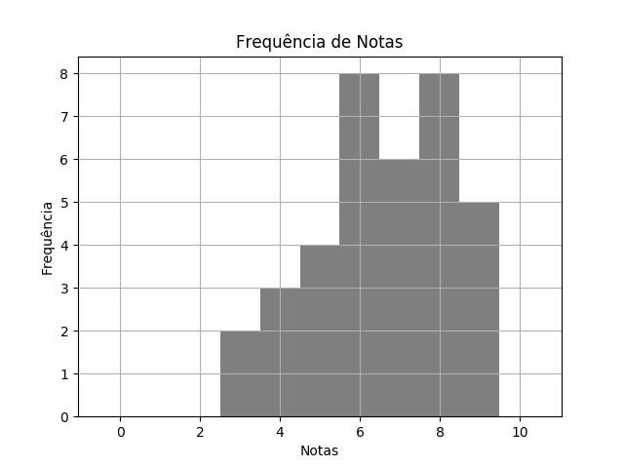
 |  | MAT SEM1 TPS 1 DESTRATOR.pdf |  |  | 02/03/2020 | Customers
 | RELATÓRIO DE PERFORMANCE
 |  | DESTRATORES
 | MAIOR: 9.00 | MENOR: 3.00 | MÉDIA: 6.58 | DESVIO: 1.71

 | Matriz de Destratores
 | A | B | C | D | E
Q. 1 | 18 | 6 | 3 | 8 | 1
Q. 2 | 2 | 30 | 3 | 1 | 0
Q. 3 | 2 | 3 | 1 | 15 | 15
Q. 4 | 6 | 8 | 21 | 1 | 0
Q. 5 | 33 | 1 | 1 | 1 | 0
Q. 6 | 1 | 1 | 34 | 0 | 0
Q. 7 | 0 | 0 | 0 | 36 | 0
Q. 8 | 15 | 12 | 5 | 3 | 1
Q. 9 | 9 | 0 | 0 | 9 | 18
Q. 10 | 17 | 9 | 7 | 3 | 0

